상품제안서
[플씨드] 접이식 스포츠 백팩 + 일체형 포켓 돗자리(소형) 2종 세트 | 상품코드: F25801

 |  |  |  |  |  |  | 02-412-0044 | www.easy1.co.kr
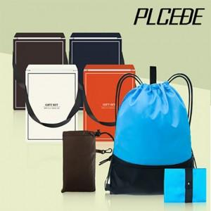

【상세/제작정보】 | 사이즈별 가격 별도문의 (소,중,대) 기본수량 미만 인쇄시 비용 추가. (백팩이나 돗자리(포켓) 둘 중 한 곳 인쇄 기준) 봉인지 스티커, 선물포장 별도 문의.

【인쇄/포장옵션】 | 실크 / 포장불가능

【공급단가】 | 수량 | 100~ | 300~ | 500~ | 1,000~ | 3,000~
*VAT별도 | 단가 | 5,280원 | 5,190원 | 5,060원 | 4,970원 | 4,840원

【상품 URL】 | https://dev.easy1.co.kr:443/src/goods_detail.php?gdno=25801

